关系图
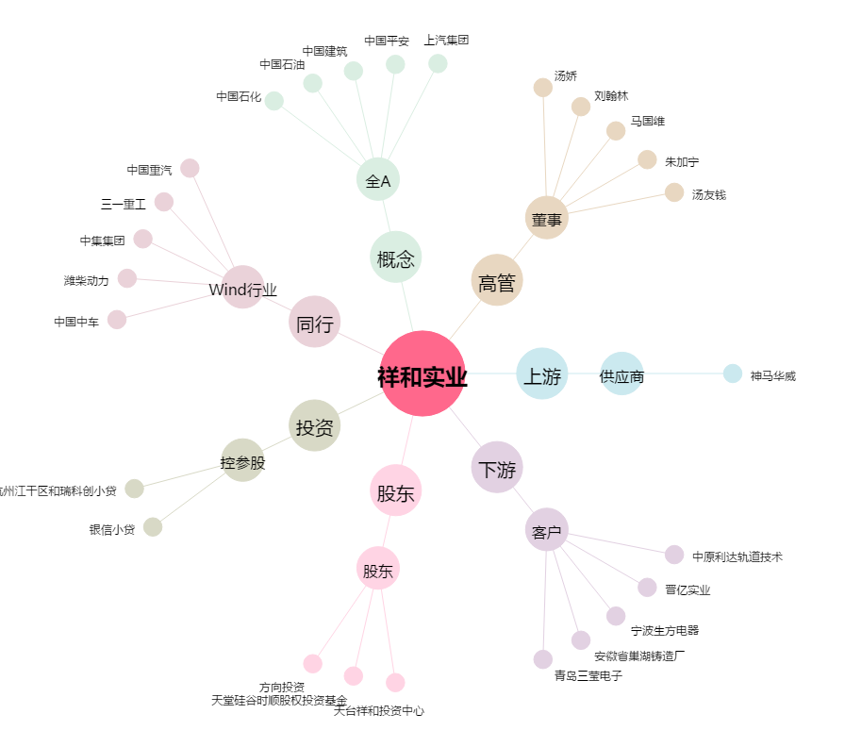
祥和实业[603500.SH] - 关系概览图

